1.1
voltar à página inicial |  |  |  | 1 - FORMULÁRIOS
 | S | N | NA
 | X |  |  | 1.1 A sequência de tabulação entre campos segue a sequência de preenchimento
 |  |  |  | A ordem de tabulação por entre os campos deve corresponder à sequência normal de preenchimento do formulário.

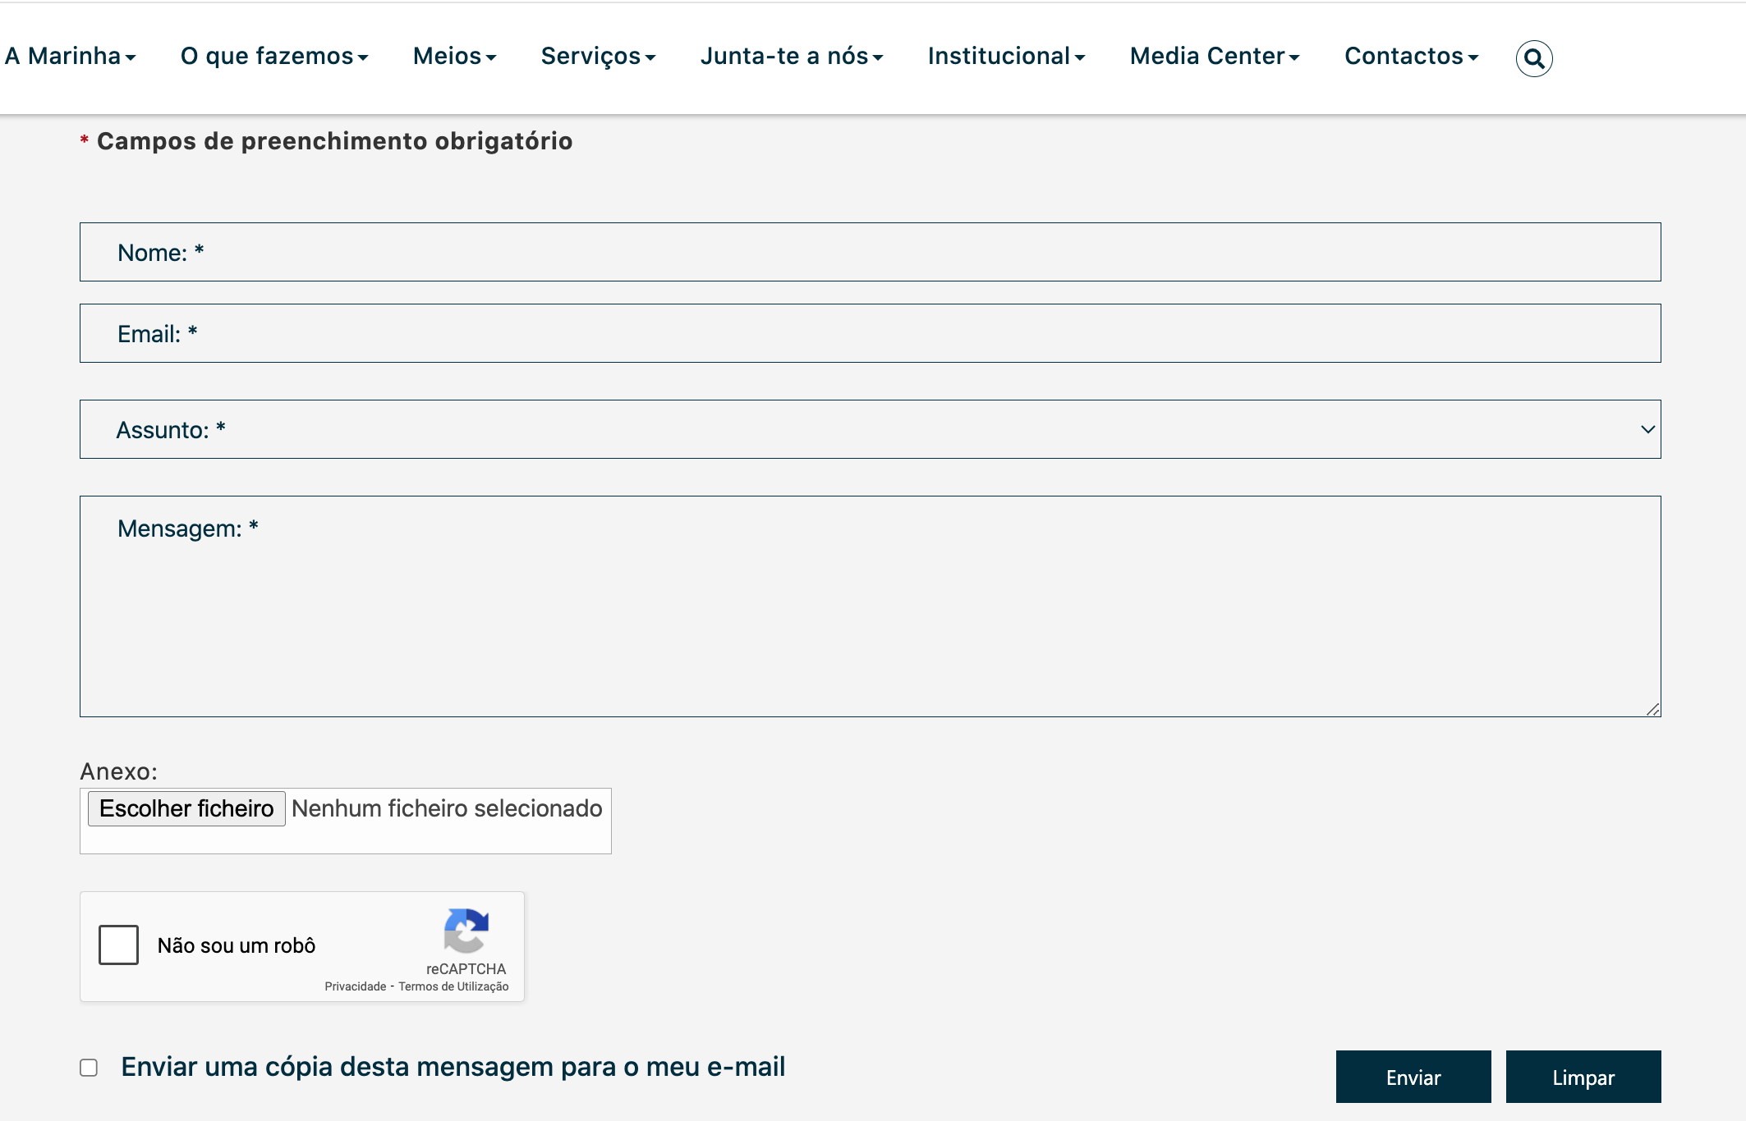
 | Listagem de evidências
 |  |  |  |  | Notas:
 |  |  |  |  | O formulário existente segue uma ordem de tabulação. Página: https://www.marinha.pt/pt/a-marinha/Paginas/contactos.aspx

2.4
voltar à página inicial |  |  |  | 2 - CAMPOS
 | S | N | NA
 | X |  |  | 2.4 Campos obrigatórios devem ser claramente indicados como tal
 |  |  |  | A identificação não deve basear-se apenas na cor. A sinalética visual de identificação deve ser notória. Deve ser disponibilizado um equivalente alternativo compatível com as tecnologias de apoio usadas por utilizadores com necessidades especiais.

 | Listagem de evidências
 |  |  |  |  | Notas:
 |  |  |  |  | No formulário existente no Portal, os campos de preenchimento obrigatório estão identificados com uma sinalética visual Página: https://www.marinha.pt/pt/a-marinha/Paginas/contactos.aspx

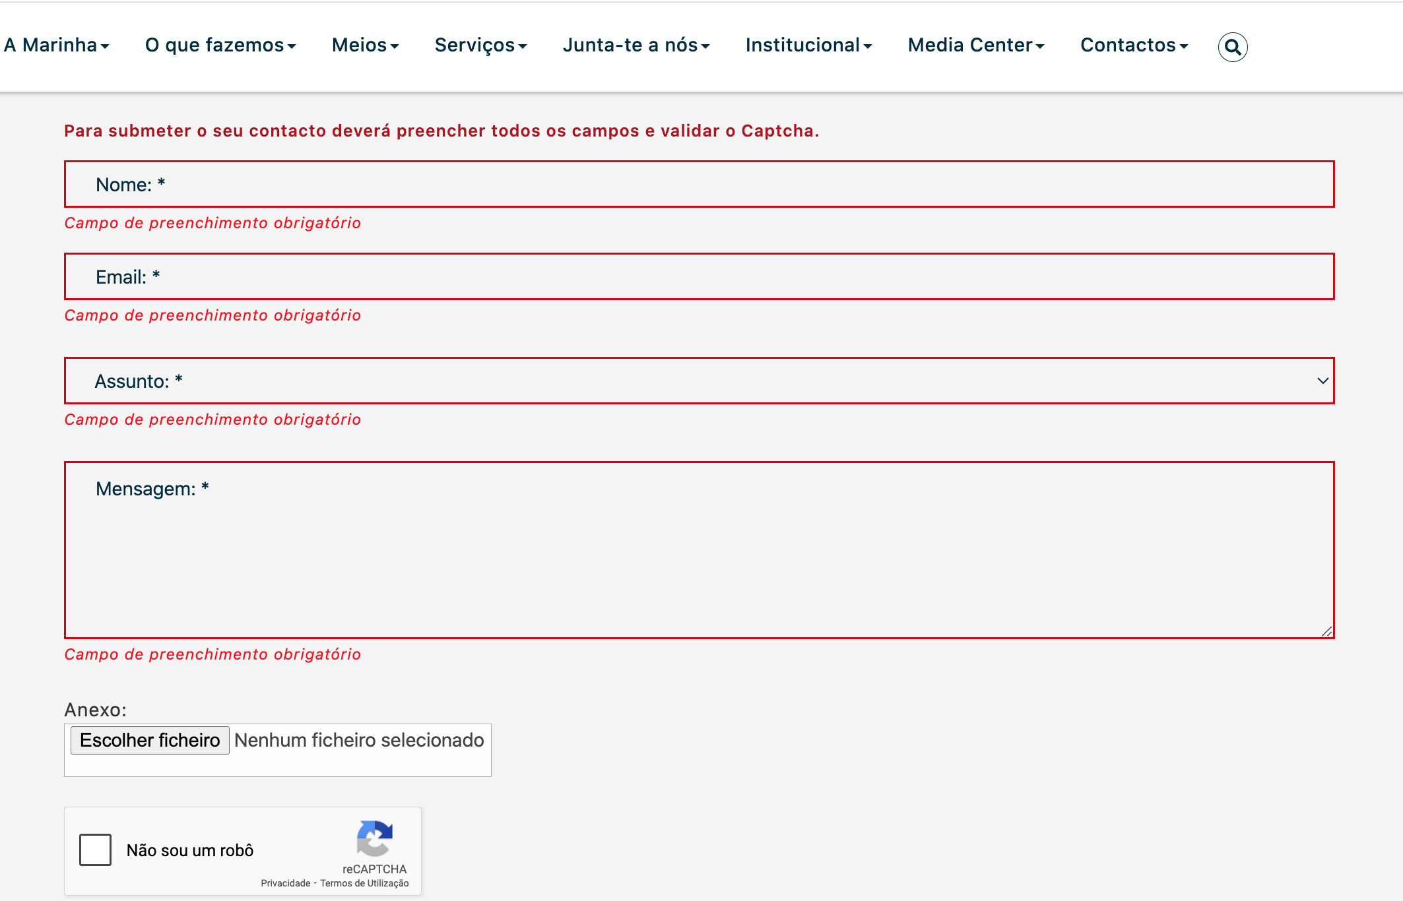

3.2
voltar à página inicial |  |  |  | 3 - RESPOSTA
 | S | N | NA
 | X |  |  | 3.2 Deve ser confirmado o sucesso da transação/envio de informação
 |  |  |  | O sucesso de uma transação deve ser claramente comunicado ao utilizador através de uma mensagem de confirmação.

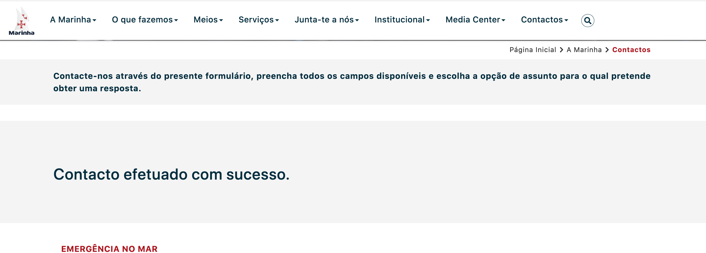
 | Listagem de evidências
 |  |  |  |  | Notas:
 |  |  |  |  | Quando é selecionado o botão enviar é visivel uma mensagem de confirmação de transação. Página: https://www.marinha.pt/pt/a-marinha/Paginas/contactos.aspx

4.1
voltar à página inicial |  |  |  | 4 - ERROS
 | S | N | NA
 | X |  |  | 4.1 A informação já introduzida deve poder ser corrigida a qualquer momento
 |  |  |  | Toda a informação já transmitida pelo utilizador numa sessão pode ser corrigida, em qualquer momento, antes da transação ser finalizada.

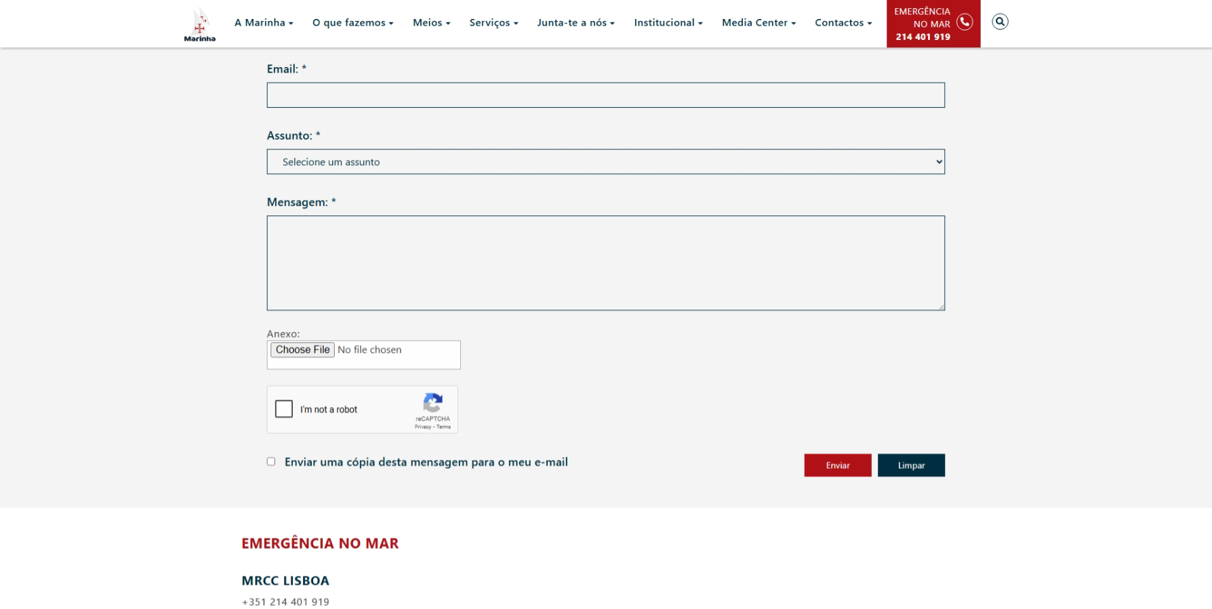
 | Listagem de evidências |  |  |  | Notas:
 |  |  |  |  | No formulário existente no Portal, existe um botão "Limpar" para que o utilizador consiga corrigir os dados a qualquer momento. Página: https://www.marinha.pt/pt/a-marinha/Paginas/contactos.aspx

4.3
voltar à página inicial |  |  |  | 4 - ERROS
 | S | N | NA
 | X |  |  | 4.3 As mensagens de erro são claramente identificadas junto aos campos de origem
 |  |  |  | As mensagens de erro devem ser apresentadas claramente associadas aos campos a que dizem respeito. Isto não invalida a necessidade de as apresentar numa lista sumário. Esta última técnica é particularmente útil em páginas longas.

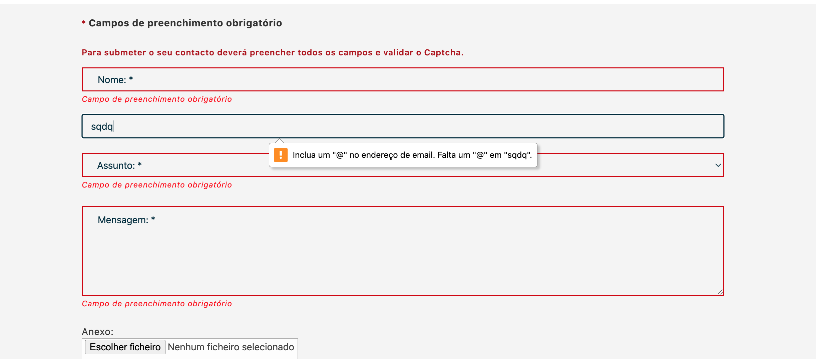
 | Listagem de evidências
 |  |  |  |  | Notas:
 |  |  |  |  | No formulário existente no Portal, as mensagens de erro são apresentadas associadas aos campos correspondentes Página: https://www.marinha.pt/pt/a-marinha/Paginas/contactos.aspx

4.4
voltar à página inicial |  |  |  | 4 - ERROS
 | S | N | NA
 | X |  |  | 4.4 As mensagens de erro devem mostrar os passos concretos para a resolução dos mesmos
 |  |  |  | As mensagens de erro devem ser claras e sucintas, não expondo desnecessariamente o utilizador a mecanismos internos do sistema, explicando claramente os passos necessários para que o utilizador resolva o problema.

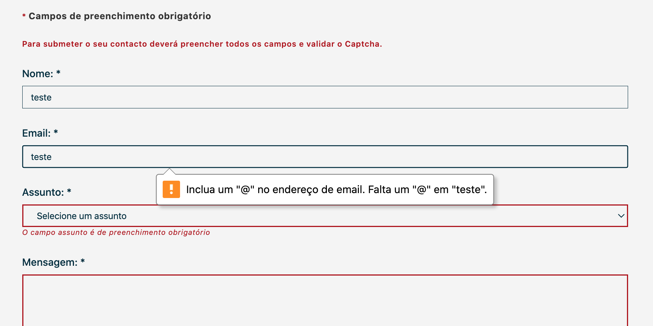
 | Listagem de evidências
 |  |  |  |  | Notas:
 |  |  |  |  | No formulário existente no Portal, as mensagens de erro mostram como o utilizador deve resolver o erro Página: https://www.marinha.pt/pt/a-marinha/Paginas/contactos.aspx

